TGF-B1
2.514 | 0.383 | 0.551 | 0.69 | 1.183 | 0.74
1.648 | 2.712 | 0.409 | 2.453 | 2.27 | 0.527
0.986 | 0.585 | 0.824 | 0.654 | 0.711 | 0.683
0.503 | 0.465 | 0.595 | 0.344 | 1.136 | 0.442
0.269 | 0.344 | 0.52 | 0.748 | 0.082 | 0.477
0.183 | 0.427 | 0.375 | 0.446 | 0.608 | 0.523
0.114 | 0.629 | 0.574 | 0.481 | 0.395 | 0.964
TGF-B1
0.056 | 1.067 | 0.909 | 0.475 | 1.772 | 1.027

 | abs | abs-blank | expected | result
std1 | 2.514 | 2.458 | 10 | 9.938482364
std2 | 1.648 | 1.592 | 5 | 5.169290464
std3 | 0.986 | 0.93 | 2.5 | 2.4855279
std4 | 0.503 | 0.447 | 1.25 | 1.053371559
std5 | 0.269 | 0.213 | 0.63 | 0.519088719
std6 | 0.183 | 0.127 | 0.32 | 0.348899879
std7 | 0.114 | 0.058 | 0.16 | 0.222523964
blank | 0.056 | 0 | 0 | 0.1233

 |  |  |  |  |  |  | concentratıon (ng/ml)

 |  |  |  |  |  | Kullanılan cihaz: Biotek ELx800

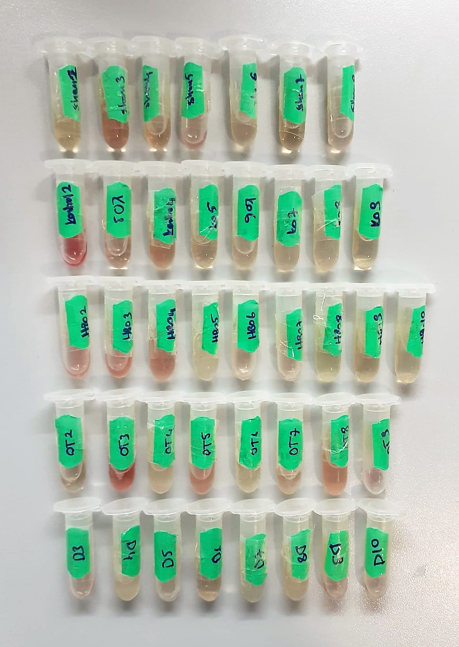
Numune | absorbans | abs-blank | result
SHAM-2 | 0.383 | 0.327 | 0.766370679
SHAM-3 | 2.712 | 2.656 | 11.229247136
SHAM-4 | 0.585 | 0.529 | 1.265241191
SHAM-5 | 0.465 | 0.409 | 0.959524631
SHAM-6 | 0.344 | 0.288 | 0.678992544
SHAM-7 | 0.427 | 0.371 | 0.868424191
SHAM-8 | 0.629 | 0.573 | 1.384199679
KONTROL-2 | 1.067 | 1.011 | 2.769148671
KONTROL-3 | 0.551 | 0.495 | 1.175840775
KONTROL-4 | 0.409 | 0.353 | 0.826229959
KONTROL-5 | 0.824 | 0.768 | 1.955723424
KONTROL-6 | 0.595 | 0.539 | 1.291953871
KONTROL-7 | 0.52 | 0.464 | 1.096244896
KONTROL-8 | 0.375 | 0.319 | 0.748211111
KONTROL-9 | 0.574 | 0.518 | 1.236076924
HBO-2 | 0.909 | 0.853 | 2.227482959
HBO-3 | 0.69 | 0.634 | 1.555210556
HBO-4 | 2.453 | 2.397 | 9.555847359
HBO-5 | 0.654 | 0.598 | 1.453430204
HBO-6 | 0.344 | 0.288 | 0.678992544
HBO-7 | 0.748 | 0.692 | 1.724374864
HBO-8 | 0.446 | 0.39 | 0.9136311
HBO-9 | 0.481 | 0.425 | 0.998704375
HBO-10 | 0.475 | 0.419 | 0.983954911
OT-2 | 1.183 | 1.127 | 3.197053879
OT-3 | 2.27 | 2.214 | 8.450406396
OT-4 | 0.711 | 0.655 | 1.615720775
OT-5 | 1.136 | 1.08 | 3.0205944
OT-6 | 0.082 | 0.026 | 0.166988476
OT-7 | 0.608 | 0.552 | 1.326964704
OT-8 | 0.395 | 0.339 | 0.793838271
OT-9 | 1.772 | 1.716 | 5.764677456
DEKS-3 | 0.74 | 0.684 | 1.700661456
DEKS-4 | 0.527 | 0.471 | 1.114058391
DEKS-5 | 0.683 | 0.627 | 1.535226879
DEKS-6 | 0.442 | 0.386 | 0.904056796
DEKS-7 | 0.477 | 0.421 | 0.988863791
DEKS-8 | 0.523 | 0.467 | 1.103867839
DEKS-9 | 0.964 | 0.908 | 2.410650064
DEKS-10 | 1.027 | 0.971 | 2.627529391

IL-10
2.235 | 0.186 | 0.147 | 0.15 | 0.231 | 0.173
1.109 | 0.148 | 0.131 | 0.102 | 0.204 | 0.159
0.659 | 0.212 | 0.216 | 0.303 | 0.377 | 0.289
0.364 | 0.158 | 0.102 | 0.111 | 0.182 | 0.163
0.149 | 0.144 | 0.137 | 0.11 | 0.195 | 0.231
0.061 | 0.146 | 0.158 | 0.092 | 0.334 | 0.261
IL-10
2.174 | 480
1.048 | 240
0.598 | 120
0.303 | 60
0.088 | 30
0 | 0
0.244 | 0.155 | 0.145 | 0.149 | 0.265
0.254 | 0.125 | 0.096 | 0.148 | 0.108

 | abs | abs-blank | expected | result
std1 | 2.235 | 2.174 | 480 | 481.46140951
std2 | 1.109 | 1.048 | 240 | 229.65351448
std3 | 0.659 | 0.598 | 120 | 130.85784229
std4 | 0.364 | 0.303 | 60 | 66.661381385
std5 | 0.149 | 0.088 | 30 | 20.158310125
blank | 0.061 | 0 | 0 | 1.1936

 |  |  |  |  |  |  | concentratıon (pg/ml)

Numune | absorbans | abs-blank | result |  |  | Kullanılan cihaz: Biotek ELx800
SHAM-2 | 0.244 | 0.183 | 40.676633441
SHAM-3 | 0.254 | 0.193 | 42.839178233
SHAM-4 | 0.186 | 0.125 | 28.144095312
SHAM-5 | 0.148 | 0.087 | 19.942576577
SHAM-6 | 0.212 | 0.151 | 33.759973352
SHAM-7 | 0.158 | 0.097 | 22.100145305
SHAM-8 | 0.144 | 0.083 | 19.079694221
KONTROL-2 | 0.146 | 0.085 | 19.511125033
KONTROL-3 | 0.155 | 0.094 | 21.452820261
KONTROL-4 | 0.125 | 0.064 | 14.982135603
KONTROL-5 | 0.147 | 0.086 | 19.726848213
KONTROL-6 | 0.131 | 0.07 | 16.27589933
KONTROL-7 | 0.216 | 0.155 | 34.624265592
KONTROL-8 | 0.102 | 0.041 | 10.024436648
KONTROL-9 | 0.137 | 0.076 | 17.569849659
HBO-2 | 0.158 | 0.097 | 22.100145305
HBO-3 | 0.145 | 0.084 | 19.295407035
HBO-4 | 0.096 | 0.035 | 8.7315748325
HBO-5 | 0.15 | 0.089 | 20.374048856
HBO-6 | 0.102 | 0.041 | 10.024436648
HBO-7 | 0.303 | 0.242 | 53.443140319
HBO-8 | 0.111 | 0.05 | 11.96407925
HBO-9 | 0.11 | 0.049 | 11.748542672
HBO-10 | 0.092 | 0.031 | 7.8697706237
OT-2 | 0.149 | 0.088 | 20.158310125
OT-3 | 0.148 | 0.087 | 19.942576577
OT-4 | 0.231 | 0.17 | 37.86610013
OT-5 | 0.204 | 0.143 | 32.031637673
OT-6 | 0.377 | 0.316 | 69.480876795
OT-7 | 0.182 | 0.121 | 27.28042508
OT-8 | 0.195 | 0.134 | 30.087656565
OT-9 | 0.334 | 0.273 | 60.158196809
DEKS-3 | 0.265 | 0.204 | 45.218576187
DEKS-4 | 0.108 | 0.047 | 11.317485065
DEKS-5 | 0.173 | 0.112 | 25.337470285
DEKS-6 | 0.159 | 0.098 | 22.315930687
DEKS-7 | 0.289 | 0.228 | 50.412166933
DEKS-8 | 0.163 | 0.102 | 23.179124047
DEKS-9 | 0.231 | 0.17 | 37.86610013
DEKS-10 | 0.261 | 0.2 | 44.353268

**Deks-2 nolu numune eksikti.Numuneler arasından çıkmadı.

IL-1B
2.42 | 0.249 | 0.252 | 0.254 | 0.252 | 0.257
1.618 | 0.249 | 0.248 | 0.254 | 0.206 | 0.269
0.852 | 0.255 | 0.262 | 0.252 | 0.263 | 0.205
0.511 | 0.249 | 0.251 | 0.255 | 0.249 | 0.244
0.258 | 0.251 | 0.253 | 0.255 | 0.253 | 0.255
0.162 | 0.263 | 0.251 | 0.249 | 0.249 | 0.205
IL-1B
2.356 | 2000
1.554 | 1000
0.788 | 500
0.511 | 250
0.194 | 125
0.098 | 62.5
0.05 | 31.25
0.114 | 0.255 | 0.255 | 0.255 | 0.259 | 0.255
0.064 | 0.262 | 0.264 | 0.267 | 0.253 | 0.253

 | abs | abs-blank | expected | result
std1 | 2.42 | 2.356 | 2000 | 1980.8109899
std2 | 1.618 | 1.554 | 1000 | 1060.8266045
std3 | 0.852 | 0.788 | 500 | 430.72745968
std4 | 0.511 | 0.511 | 250 | 262.66767337
std5 | 0.258 | 0.194 | 125 | 109.31136292
std6 | 0.162 | 0.098 | 62.5 | 71.07501988
std7 | 0.114 | 0.05 | 31.25 | 53.387425
blank | 0.064 | 0 | 0
 |  |  |  |  |  |  | concentratıon (pg/ml)

Numune | absorbans | abs-blank | result |  |  | Kullanılan cihaz: Biotek ELx800
SHAM-2 | 0.249 | 0.185 | 105.56464825
SHAM-3 | 0.249 | 0.185 | 105.56464825
SHAM-4 | 0.255 | 0.191 | 108.05873257
SHAM-5 | 0.249 | 0.185 | 105.56464825
SHAM-6 | 0.251 | 0.187 | 106.39435393
SHAM-7 | 0.263 | 0.199 | 111.40735897
SHAM-8 | 0.255 | 0.191 | 108.05873257
KONTROL-2 | 0.262 | 0.198 | 110.98733188
KONTROL-3 | 0.252 | 0.188 | 106.80982768
KONTROL-4 | 0.248 | 0.184 | 105.15041632
KONTROL-5 | 0.262 | 0.198 | 110.98733188
KONTROL-6 | 0.251 | 0.187 | 106.39435393
KONTROL-7 | 0.253 | 0.189 | 107.22571537
KONTROL-8 | 0.251 | 0.187 | 106.39435393
KONTROL-9 | 0.255 | 0.191 | 108.05873257
HBO-2 | 0.264 | 0.2 | 111.8278
HBO-3 | 0.254 | 0.19 | 107.642017
HBO-4 | 0.254 | 0.19 | 107.642017
HBO-5 | 0.252 | 0.188 | 106.80982768
HBO-6 | 0.255 | 0.191 | 108.05873257
HBO-7 | 0.255 | 0.191 | 108.05873257
HBO-8 | 0.249 | 0.185 | 105.56464825
HBO-9 | 0.255 | 0.191 | 108.05873257
HBO-10 | 0.267 | 0.203 | 113.09160673
OT-2 | 0.252 | 0.188 | 106.80982768
OT-3 | 0.206 | 0.142 | 88.12646308
OT-4 | 0.263 | 0.199 | 111.40735897
OT-5 | 0.249 | 0.185 | 105.56464825
OT-6 | 0.253 | 0.189 | 107.22571537
OT-7 | 0.249 | 0.185 | 105.56464825
OT-8 | 0.259 | 0.195 | 109.72973425
OT-9 | 0.253 | 0.189 | 107.22571537
DEKS-3 | 0.257 | 0.193 | 108.89340553
DEKS-4 | 0.269 | 0.205 | 113.93621425
DEKS-5 | 0.205 | 0.141 | 87.73003057
DEKS-6 | 0.244 | 0.18 | 103.497628
DEKS-7 | 0.255 | 0.191 | 108.05873257
DEKS-8 | 0.205 | 0.141 | 87.73003057
DEKS-9 | 0.255 | 0.191 | 108.05873257
DEKS-10 | 0.253 | 0.189 | 107.22571537

TNF-A
2.545 | 0.157 | 0.172 | 0.163 | 0.163 | 0.175
1.534 | 0.174 | 0.175 | 0.106 | 0.171 | 0.164
0.865 | 0.192 | 0.184 | 0.176 | 0.109 | 0.246
TNF-A
2.483 | 5000
1.472 | 2500
0.803 | 1250
0.48 | 625
0.252 | 312.5
0.109 | 156.25
0.052 | 78.13
0 | 0
0.542 | 0.191 | 0.188 | 0.179 | 0.191 | 0.173
0.314 | 0.161 | 0.167 | 0.162 | 0.164 | 0.162
0.171 | 0.157 | 0.163 | 0.158 | 0.152 | 0.157
0.114 | 0.161 | 0.163 | 0.158 | 0.173 | 0.176
0.062 | 0.161 | 0.166 | 0.159 | 0.169 | 0.189

 | abs | abs-blank | expected | result
std1 | 2.545 | 2.483 | 5000 | 5000.1265612
std2 | 1.534 | 1.472 | 2500 | 2507.940589
std3 | 0.865 | 0.803 | 1250 | 1203.22267
std4 | 0.542 | 0.48 | 625 | 671.479876
std5 | 0.314 | 0.252 | 312.5 | 334.62946576
std6 | 0.171 | 0.109 | 156.25 | 139.61681364
std7 | 0.114 | 0.052 | 78.13 | 65.37791376 |  |  | concentratıon (pg/ml)
blank | 0.062 | 0 | 0

 |  |  |  |  |  | Kullanılan cihaz: Biotek ELx800
Numune | absorbans | abs-blank | result
SHAM-2 | 0.157 | 0.095 | 121.198221
SHAM-3 | 0.174 | 0.112 | 143.57928336
SHAM-4 | 0.192 | 0.13 | 167.469936
SHAM-5 | 0.191 | 0.129 | 166.13746804
SHAM-6 | 0.161 | 0.099 | 126.44841844
SHAM-7 | 0.157 | 0.095 | 121.198221
SHAM-8 | 0.161 | 0.099 | 126.44841844
KONTROL-2 | 0.161 | 0.099 | 126.44841844
KONTROL-3 | 0.172 | 0.11 | 140.937024
KONTROL-4 | 0.175 | 0.113 | 144.90133236
KONTROL-5 | 0.184 | 0.122 | 156.82735296
KONTROL-6 | 0.188 | 0.126 | 162.14374144
KONTROL-7 | 0.167 | 0.105 | 134.342101
KONTROL-8 | 0.163 | 0.101 | 129.07719444
KONTROL-9 | 0.163 | 0.101 | 129.07719444
HBO-2 | 0.166 | 0.104 | 133.02495504
HBO-3 | 0.163 | 0.101 | 129.07719444
HBO-4 | 0.106 | 0.044 | 55.11776784
HBO-5 | 0.176 | 0.114 | 146.22399424
HBO-6 | 0.179 | 0.117 | 150.19565716
HBO-7 | 0.162 | 0.1 | 127.7625
HBO-8 | 0.158 | 0.096 | 122.50985104
HBO-9 | 0.158 | 0.096 | 122.50985104
HBO-10 | 0.159 | 0.097 | 123.82209396
OT-2 | 0.163 | 0.101 | 129.07719444
OT-3 | 0.171 | 0.109 | 139.61681364
OT-4 | 0.109 | 0.047 | 58.96072596
OT-5 | 0.191 | 0.129 | 166.13746804
OT-6 | 0.164 | 0.102 | 130.39250176
OT-7 | 0.152 | 0.09 | 114.649264
OT-8 | 0.173 | 0.111 | 142.25784724
OT-9 | 0.169 | 0.107 | 136.97823156
DEKS-3 | 0.175 | 0.113 | 144.90133236
DEKS-4 | 0.164 | 0.102 | 130.39250176
DEKS-5 | 0.246 | 0.184 | 240.33333264
DEKS-6 | 0.173 | 0.111 | 142.25784724
DEKS-7 | 0.162 | 0.1 | 127.7625
DEKS-8 | 0.157 | 0.095 | 121.198221
DEKS-9 | 0.176 | 0.114 | 146.22399424
DEKS-10 | 0.189 | 0.127 | 163.47437076

DOKU(Akciğer)
Numune Adı | SOD (U/ml) | MPO (U/L)
SHAM-2 | 218 | 133 | Kullanılan cihaz: Mindray marka BS300 model tam otomatik biyokimya cihazı
SHAM-3 | 216 | 87 | SOD: Super Oxide Dismutase
SHAM-4 | 213 | 98 | MPO: Myeloperoxidase
SHAM-5 | 209 | 91
SHAM-6 | 203 | 104
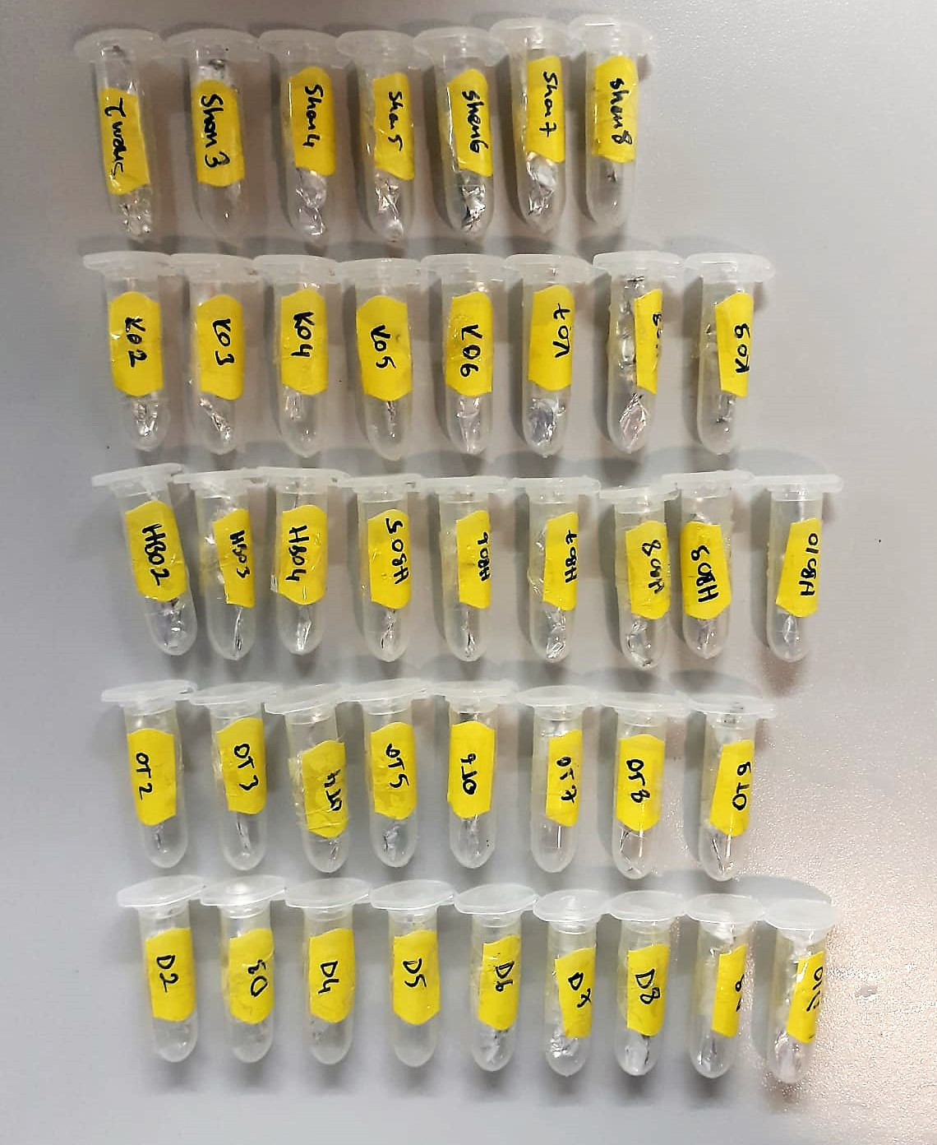
SHAM-7 | 215 | 119
SHAM-8 | 211 | 112
KONTROL-2 | 213 | 107
KONTROL-3 | 218 | 72
KONTROL-4 | 216 | 78
KONTROL-5 | 214 | 69
KONTROL-6 | 212 | 91
KONTROL-7 | 211 | 89
KONTROL-8 | 219 | 60
KONTROL-9 | 219 | 91
HBO-2 | 214 | 91
HBO-3 | 207 | 231
HBO-4 | 214 | 74
HBO-5 | 214 | 101
HBO-6 | 212 | 66
HBO-7 | 209 | 379
HBO-8 | 211 | 284
HBO-9 | 212 | 103
HBO-10 | 212 | 201
OT-2 | 213 | 119
OT-3 | 213 | 120
OT-4 | 209 | 93
OT-5 | 199 | 92
OT-6 | 209 | 92
OT-7 | 215 | 105
OT-8 | 215 | 104
OT-9 | 214 | 87
DEKS-2 | 211 | 116
DEKS-3 | 206 | 101
DEKS-4 | 209 | 142
DEKS-5 | 203 | 138
DEKS-6 | 205 | 115
DEKS-7 | 208 | 79
DEKS-8 | 218 | 104
DEKS-9 | 209 | 80
DEKS-10 | 205 | 166

